汇总
广西壮族自治区交通运输综合行政执法局办公家具采购清单
序号 | 名称 | 规格 | 数量 | 单位 | 单价 （元） | 总价 （元） | 参数 | 附图 | 收货 地址
1 | 装备柜 | 1600*400*1200mm | 2 | 个 | 1000 | 2000 | 1600*400*1200 mm |  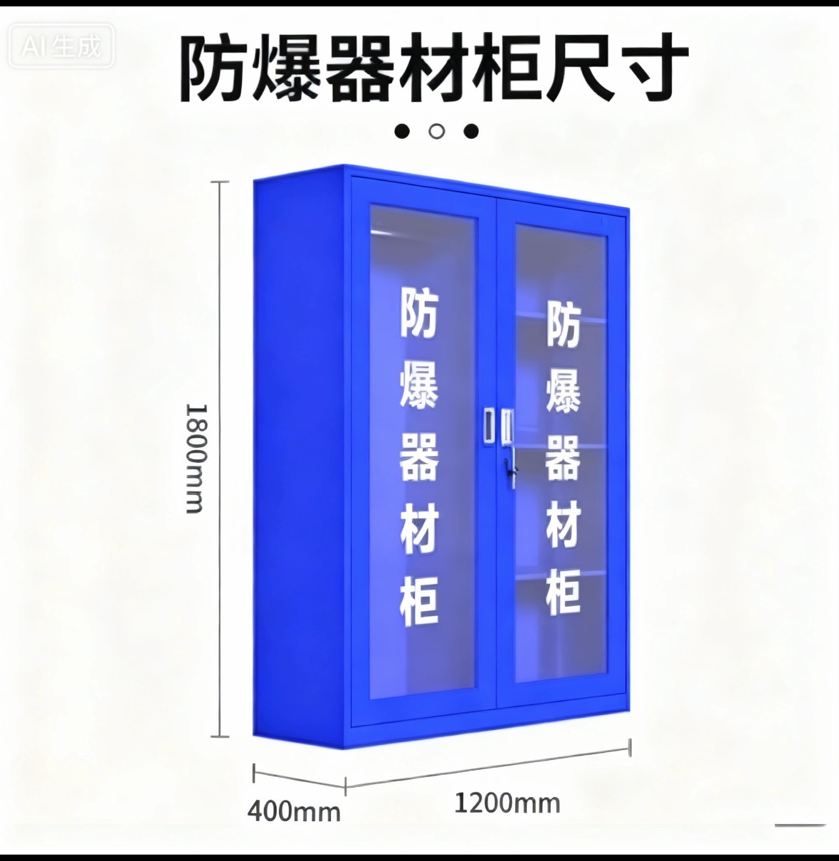 | 广西崇左凭祥市南大路443号（友谊关口岸国际道路运输管理处）
2 | 更衣柜 | （1800*420*970mm）*2个 | 6 | 组 | 1500 | 9000 | 更衣文件柜一体，2个柜子为一组，每个柜子尺寸为（1800*420*970mm） |  | 广西崇左凭祥市南大路443号（友谊关口岸国际道路运输管理处）
3 | 会议桌 （4.8M×1.8M） | 4800W*1800D*750H（mm） | 1 | 张 | 4800 | 4800 | 1、基材：采用E0级或以上级别的中密度纤维板，板材符合GB/T11718-2021《中密度纤维板》，GB/T 35601-2017《绿色产品评价人造板和木质地板》;GB/T39600-2021《人造板及其制品甲醛释放量分级》检测标准，要求甲醛释放量≤0.05mg/m³； 2、木皮：采用AAA级胡桃木皮，厚度达0.8mm，含水率6～14%天然原木经防腐、防虫处理后做保湿刨切而成,表面平整光滑、颜色均匀、花纹美观、漂亮 纹理清晰自然、色泽一致、表面平整光滑、耐磨性好； 3、油漆：表面采用优质环保油漆，所有油漆饰面采用五底三面工艺（5遍底漆，3遍面漆），油漆饰面平整无颗粒、气泡、积粉、渣点，色泽均匀。油漆符合《GB/T23997-2009 室内装饰装修用溶剂型聚氨酯木器涂料》、《GB18581-2020木器涂料中有害物质限量》检测标准； | 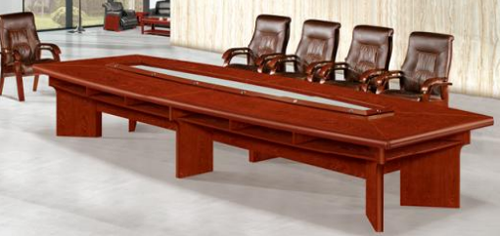 | 广西崇左凭祥市南大路443号（友谊关口岸国际道路运输管理处）
4 | 会议椅 | 标准670*510*1100mm | 8 | 张 | 500 | 4000 | 1、规格：标准； 2、面料：皮革采用优质西皮饰面，皮质柔软，光泽度好，柔软度高，耐磨性强，耐折牢度高，无有毒有害物质，皮革符合GB/T 16799-2018《家具用皮革》； 3、海绵：采用高弹力聚氨酯海绵，软硬适中，回弹性好，不变形，海绵符合GB/T 10802-2006《通用软质聚醚型聚氨酯泡沫塑料》:QB/T 2280-2016《办公家具办公椅》检测标准； 4、脚架：优质木质脚架及扶手，表面采用胡桃色油漆处理，美观稳固。 | 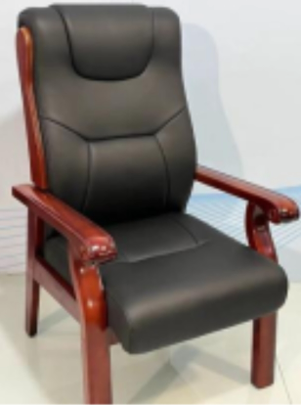 | 广西崇左凭祥市南大路443号（友谊关口岸国际道路运输管理处）
5 | 货架 | 312*60*140cm | 1 | 组 | 3800 | 3800 | 定制，每组包含2个货架，每个货架尺寸为312*60*140cm。木质货架，重量0.3kg。需要安装 技术参数 货架量级：轻量级 货架结构：通廊式 封边材质：实木皮 油漆工艺：聚氨酯涂料(PU) | 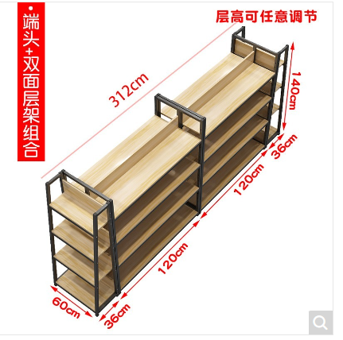 | 广西崇左凭祥市南大路443号（友谊关口岸国际道路运输管理处）
6 | 货架 | 8个（2000*600*2000MM）为1组 | 4 | 组 | 3800 | 15200 | 8个货架为1组，每个货架尺寸为（2000*600*2000MM） |  | 广西崇左凭祥市南大路443号（友谊关口岸国际道路运输管理处）
7 | 办公桌椅 | 1600W*800D*760H(mm) | 9 | 套 | 2400 | 21600 | 一、办公桌 1、规格：1600*800*760mm，台面板32MM厚：背板16㎜厚，其它板材均为18㎜厚；配套长副柜，三抽活动柜； 2、基材：采用E0级或以上级别的中密度纤维板，板材符合GB/T11718-2021《中密度纤维板》，GB/T 35601-2017《绿色产品评价人造板和木质地板》;GB/T39600-2021《人造板及其制品甲醛释放量分级》检测标准，要求甲醛释放量≤0.05mg/m³； 3、木皮：采用AAA级胡桃木皮，厚度达0.8mm，含水率6～14%天然原木经防腐、防虫处理后做保湿刨切而成,表面平整光滑、颜色均匀、花纹美观、漂亮。 纹理清晰自然、色泽一致、表面平整光滑、耐磨性好； 4、油漆：表面采用优质环保油漆，所有油漆饰面采用五底三面工艺（5遍底漆，3遍面漆），油漆饰面平整无颗粒、气泡、积粉、渣点，色泽均匀。油漆符合《GB/T23997-2009 室内装饰装修用溶剂型聚氨酯木器涂料》、《GB18581-2020木器涂料中有害物质限量》检测标准； 5、配件：导轨采用三节静音导轨，导轨符合QB/T 2454-2013《家具五金抽屉导轨》检测标准，门铰采用杯状暗铰链不锈钢材质，门铰（铰链）符合QB/T 2189-2013《家具五金杯状暗铰链》检测标准； 6、台面双排线孔，台面配黑色防滑磨砂皮质装饰贴面； 二、办公椅 | 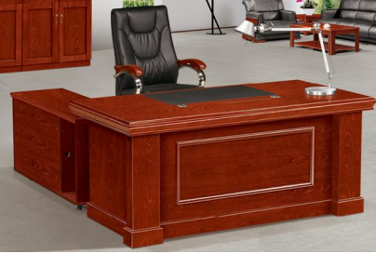 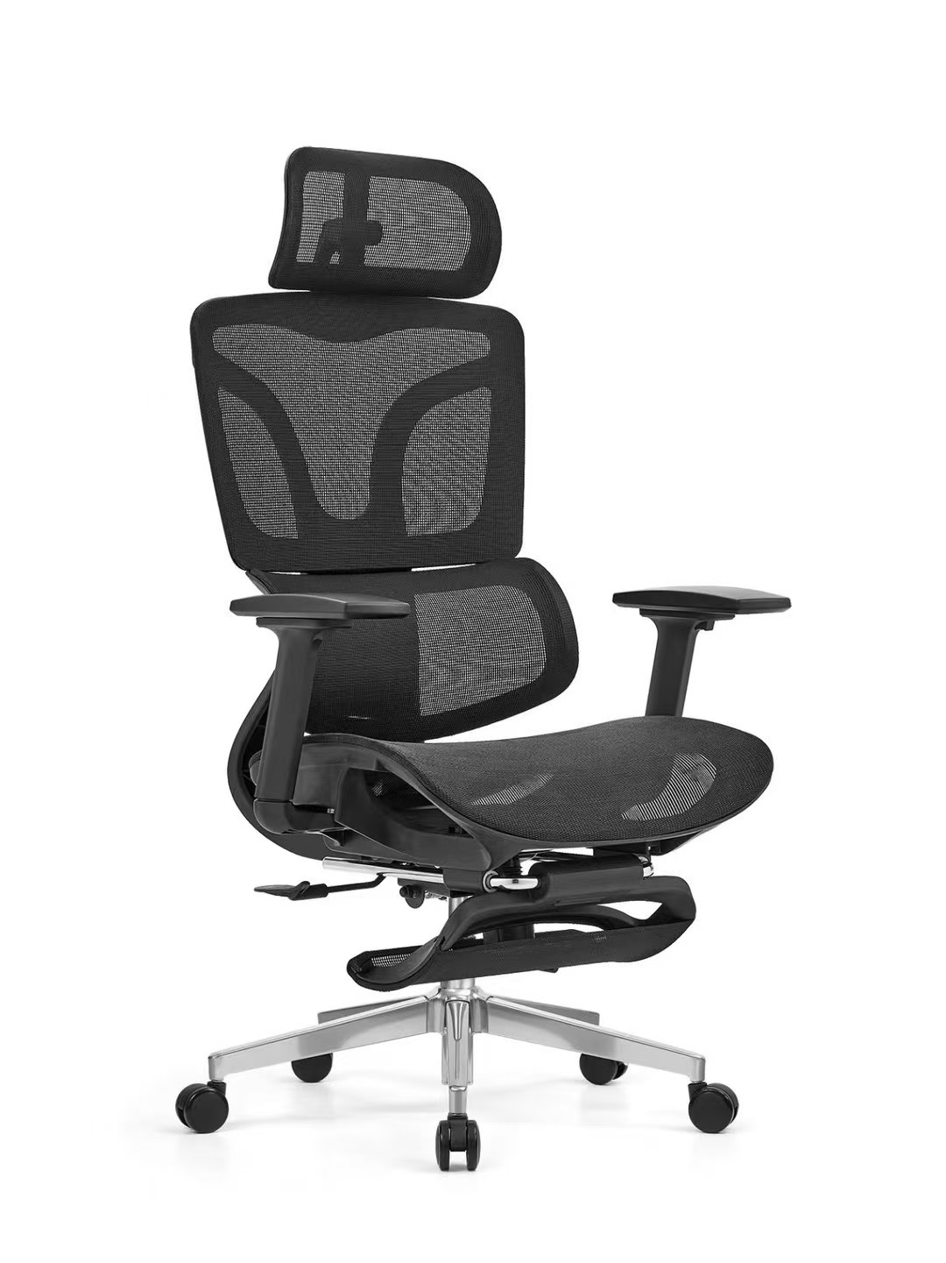 | 广西崇左凭祥市南大路443号（友谊关口岸国际道路运输管理处）
8 | 文件柜 | 更衣文件柜一体1800*420*970mm | 17 | 个 | 950 | 16150 | 更衣文件柜一体1800*420*970mm | 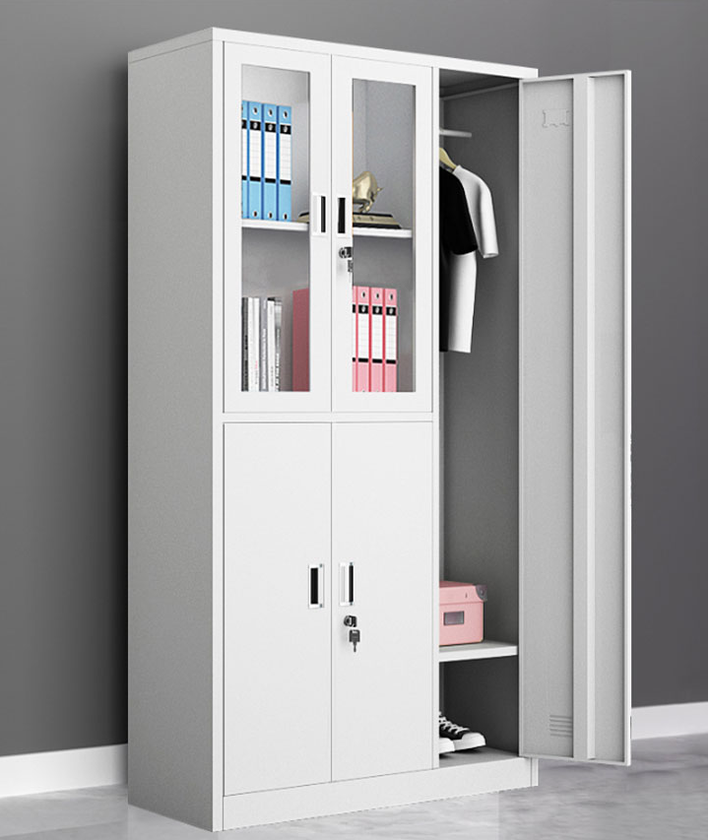 | 广西崇左凭祥市南大路443号（友谊关口岸国际道路运输管理处）
9 | 保密柜 | 850W*390D*1850H | 4 | 个 | 1800 | 7200 | 1、主材：主体采用优质冷轧钢板，壁厚1.2mm，经过酸洗、磷化、防锈处理，焊点打磨光滑平整，所有可能接触人体或收藏物品的部位无毛刺、刃口、棱角；冷轧钢板符合 GB/T 3325-2017 《金属家具通用技术条件》、GB/T 11253-2019《碳素结构钢冷轧钢板及钢带》等检测标准； 2、表面：采用具备抗菌性能的静电粉末涂料喷塑处理，涂料吸附性强，静电粉末涂料符合：HG/T 2006-2022《热固性和热塑性粉末涂料》、GB/T 4956-2003《磁性基体上非磁性覆盖层覆盖层厚度测量磁性法》、GB/T 21866-2008《抗菌涂料(漆膜)抗菌性测定法和抗菌效果》、JC/T 1074-2021《室内空气净化功能涂覆材料净化性能》、GB 18581-2020《木器涂料中有害物质限量》等检测标准； 3、工艺：预脱脂-脱脂-水洗-酸洗-水洗-中和-表调-磷化-水洗-钝化的多工位表面处理工序； 4、配套：配套电子密码锁，带防盗报警功能。 | 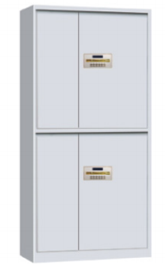 | 广西崇左凭祥市南大路443号（友谊关口岸国际道路运输管理处）
10 | 六门更衣柜 | 6门更衣柜尺寸:高1800*宽900*深420mm单门:高830*宽280mm | 2 | 个 | 627 | 1254 | 6门更衣柜尺寸:高1800*宽900*深420mm单门:高830*宽280mm | 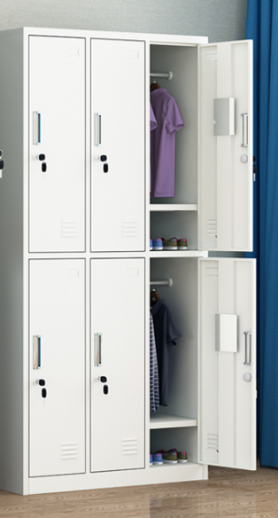 | 广西崇左凭祥市南大路443号（友谊关口岸国际道路运输管理处）
11 | 置物架 | 2个（2000*600*2000MM）为1组 | 6 | 组 | 920 | 5520 | 2个置物架为1组，每个置物架尺寸为（2000*600*2000MM） | 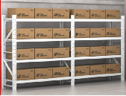 | 广西崇左凭祥市南大路443号（友谊关口岸国际道路运输管理处）
12 | 高低床 | 1000*2000*2400mm | 6 | 个 | 2060 | 12360 | 1000*2000*2400mm。床垫*2个，厚50MM。优质环保弹簧棕垫持久耐用，不易变型，软硬适中，回弹性能好，不变形。 | 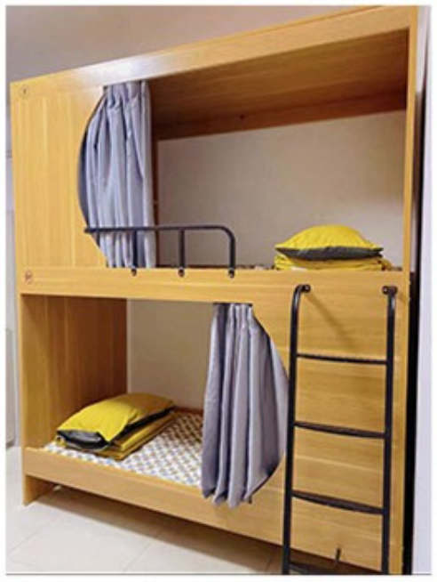 | 广西崇左凭祥市南大路443号（友谊关口岸国际道路运输管理处）
13 | 单人床 | 1.35米 | 8 | 张 | 1420 | 11360 | 1、规格：1350W*2000*D1100Hmm 2、采用全实木床体框架，纹理清晰美观密度较高，木材质地坚硬，结构细腻耐腐蚀性好，所有板材经过甲醛纹理，板材甲醛释放量均优于环保水平，且所有木头均经过除虫、干燥处理。木材气干密度≥0.5g/cm³, 木材全干密度≥0.45g/cm³, 木材抗弯强度≥100Mpa, 木材抗弯弹性模量≥16000Mpa。 3、水基型胶粘剂：符合《 GB 18583-2008》检测标准，外观、黏度检测合格；总挥发性有机物≤40g/L，甲苯+二甲苯未检出，苯未检出，卤代烃不得检出，游离甲醛≤0.05g/kg。 4.实木床头柜：甲醛释放量未检出，木材气干密度≥0.5g/cm³, 木材全干密度≥0.45g/cm³, 木材抗弯强度≥100Mpa, 木材抗弯弹性模量≥16000Mpa。 5.床垫，厚50MM。优质环保弹簧棕垫持久耐用，不易变型，软硬适中，回弹性能好，不变形。 |  | 广西防城港市东兴市东兴镇高兴大道36号（东兴口岸国际道路运输管理处）
14 | 双门衣柜 | 1800W*420D*2000H（mm） | 19 | 组 | 1480 | 28120 | 1、基材：采用E0级或以上级别的中密度纤维板，板材符合GB/T11718-2021《中密度纤维板》，GB/T 35601-2017《绿色产品评价人造板和木质地板》;GB/T39600-2021《人造板及其制品甲醛释放量分级》检测标准，要求甲醛释放量≤0.05mg/m³； 2、木皮：采用AAA级胡桃木皮，厚度达0.8mm，含水率6～14%天然原木经防腐、防虫处理后做保湿刨切而成,表面平整光滑、颜色均匀、花纹美观、漂亮。 纹理清晰自然、色泽一致、表面平整光滑、耐磨性好； 3、油漆：表面采用优质环保油漆，所有油漆饰面采用五底三面工艺（5遍底漆，3遍面漆），油漆饰面平整无颗粒、气泡、积粉、渣点，色泽均匀。油漆符合《GB/T23997-2009 室内装饰装修用溶剂型聚氨酯木器涂料》、《GB18581-2020木器涂料中有害物质限量》检测标准； 4、对开门，内分两隔，可挂衣服； | 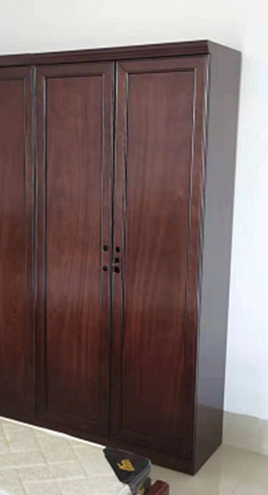 | 广西防城港市东兴市东兴镇高兴大道36号（东兴口岸国际道路运输管理处）
15 | 书桌 | 1400*760*700mm | 19 | 张 | 500 | 9500 | 1.规格：1400*760*700mm 2.产品类型：木质办公桌 3.基材材质：实木板 饰面材质：实木皮 封边材质 实木皮 | 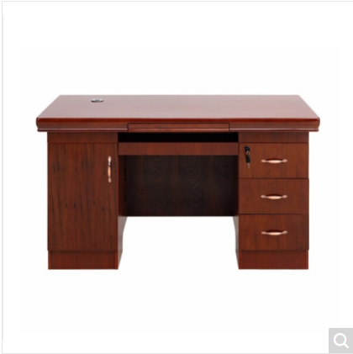 | 广西防城港市东兴市东兴镇高兴大道36号（东兴口岸国际道路运输管理处）
16 | 椅子 | 470*470*900 | 19 | 把 | 150 | 2850 | 1.产品类型：III型办公椅(不可调节) 2.覆面材料：西皮 3.填充物：高回弹软质聚氨酯泡沫塑料 4.座板材质：实木板 5.椅脚材质：实木椅脚 6.产品功能：符合人体工学 |  | 广西防城港市东兴市东兴镇高兴大道36号（东兴口岸国际道路运输管理处）
17 | 沙发（处级） | 三件套 | 1 | 套 | 2450 | 2450 | 1、规格：单人位：1130*900*900mm,三人位2150*900*900mm；茶几：1200W*600D*430H(mm) 2、面料：接触面采用真皮饰面，皮质柔软，光泽度好，柔软度高，耐磨性强，耐折牢度高，无有毒有害物质，皮革符合GB/T 16799-2018《家具用皮革》； 3、海绵：采用高弹力聚氨酯海绵，软硬适中，回弹性好，不变形，感官要求合格，回弹率≥35%、拉伸强度≥90kPa、伸长率≥130%、25%压陷硬度符合120±14；海绵符合GB/T 10802-2006《通用软质聚醚型聚氨酯泡沫塑料》检测标准； 4、内结构：优质实木方条加蛇形弹簧组合而成，耐用不变形，坐感舒适永不塌陷； 5、脚架：采用实木结构，表面采用胡桃色油漆处理，美观大气； | 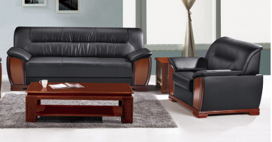 | 广西防城港市东兴市东兴镇高兴大道36号（东兴口岸国际道路运输管理处）
18 | 会议桌（4.5M×1.6M） | 4500W*1600D*750H（mm） | 1 | 张 | 4350 | 4350 | 1、基材：采用E0级或以上级别的中密度纤维板，板材符合GB/T11718-2021《中密度纤维板》，GB/T 35601-2017《绿色产品评价人造板和木质地板》;GB/T39600-2021《人造板及其制品甲醛释放量分级》检测标准，要求甲醛释放量≤0.05mg/m³； 2、木皮：采用AAA级胡桃木皮，厚度达0.8mm，含水率6～14%天然原木经防腐、防虫处理后做保湿刨切而成,表面平整光滑、颜色均匀、花纹美观、漂亮 纹理清晰自然、色泽一致、表面平整光滑、耐磨性好； 3、油漆：表面采用优质环保油漆，所有油漆饰面采用五底三面工艺（5遍底漆，3遍面漆），油漆饰面平整无颗粒、气泡、积粉、渣点，色泽均匀。油漆符合《GB/T23997-2009 室内装饰装修用溶剂型聚氨酯木器涂料》、《GB18581-2020木器涂料中有害物质限量》检测标准； |  | 广西防城港市东兴市东兴镇高兴大道36号（东兴口岸国际道路运输管理处）
19 | 会议椅 | 标准 | 19 | 张 | 320 | 6080 | 1、规格：标准； 2、面料：皮革采用优质西皮饰面，皮质柔软，光泽度好，柔软度高，耐磨性强，耐折牢度高，无有毒有害物质，皮革符合GB/T 16799-2018《家具用皮革》； 3、海绵：采用高弹力聚氨酯海绵，软硬适中，回弹性好，不变形，海绵符合GB/T 10802-2006《通用软质聚醚型聚氨酯泡沫塑料》:QB/T 2280-2016《办公家具办公椅》检测标准； 4、脚架：优质木质脚架，表面采用胡桃色油漆处理，美观稳固；无扶手。 | 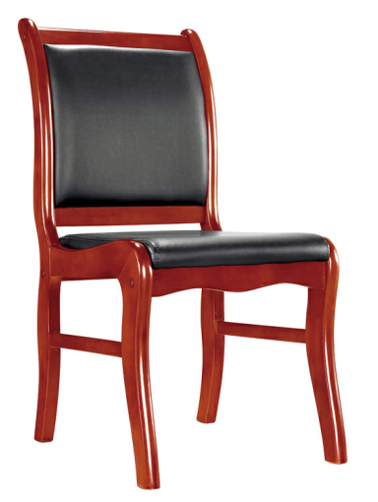 | 广西防城港市东兴市东兴镇高兴大道36号（东兴口岸国际道路运输管理处）
20 | 折叠椅 | 标准 | 6 | 张 | 95 | 570 | 1、规格：标准； 2、面料：皮革采用优质西皮饰面，皮质柔软，光泽度好，皮革符合GB/T 16799-2018《家具用皮革》； 3、海绵：坐垫采用20#普通海绵，软硬适中； 4、脚架：优质钢质圆管可折叠式脚架，表面黑色喷涂处理，稳固耐坐；可折叠。 |  | 广西防城港市东兴市东兴镇高兴大道36号（东兴口岸国际道路运输管理处）
21 | 茶水柜 | 800W*450D*900H(mm) | 1 | 个 | 850 | 850 | 规格：800*450*900（mm） 材质:1.基材采用优质实木制作。 2.表面采用净味油漆，工艺采用五底三面、漆面效果硬度大于2H，耐磨度高于3级,底漆、面漆都必须符合GB18581《室内装饰装修材料 溶剂型木器涂料中有害物质限量》、GB/T23997《室内装饰装修用溶剂型聚氨酯木器涂料》的要求。保证所有木制外露部分（包括榫头和榫眼）油漆喷涂完整，防止木材回潮。保证油漆漆面平整无颗粒、气泡、积粉、渣点，表面色泽均匀剔透，具有较好的耐磨性、耐高温性能，附着力强。 3.连接件：采用优质三合一连接件。三合一连接件须符合 GB/T28203-2011《家具用连接件技术要求及试验方法》等国家标准中的中的技术要求，其中连接件尺寸，锁紧角度，配合偏差符合，金属件表面应无锈蚀、毛刺刃口、露底，应光滑平整，应无起泡、泛黄、花斑、烤焦、裂纹、划痕、磕碰等缺陷；塑料部位表面应光洁平滑，不应有裂纹、划伤、沙粒、疙瘩、麻点等缺陷，色泽应一致；金属漆膜耐腐蚀，金属镀层抗盐雾结果合格，三合一偏心连接件偏心体抗压强度≥240N；三合一偏心连接件预埋螺母抗拉强度≥550N；三合一偏心连接件中连接螺杆螺纹与预埋螺母的抗拉强度≥700N；三合一偏心连接件中偏心体与连接螺杆的扭矩≥5.0；三合一连接件的金属基体及覆盖层须经耐腐蚀试验。 4.带全套烧茶电器。 |  | 广西防城港市东兴市东兴镇高兴大道36号（东兴口岸国际道路运输管理处）
22 | 文件柜 | 850W*390D*1850H | 1 | 组 | 950 | 950 | 1、主材：主体采用优质冷轧钢板，壁厚0.7mm，经过酸洗、磷化、防锈处理，焊点打磨光滑平整，所有可能接触人体或收藏物品的部位无毛刺、刃口、棱角；冷轧钢板符合 GB/T 3325-2017 《金属家具通用技术条件》、GB/T 11253-2019《碳素结构钢冷轧钢板及钢带》等检测标准； 2、表面：采用具备抗菌性能的静电粉末涂料喷塑处理，涂料吸附性强，静电粉末涂料符合：HG/T 2006-2022《热固性和热塑性粉末涂料》、GB/T 4956-2003《磁性基体上非磁性覆盖层覆盖层厚度测量磁性法》、GB/T 21866-2008《抗菌涂料(漆膜)抗菌性测定法和抗菌效果》、JC/T 1074-2021《室内空气净化功能涂覆材料净化性能》、GB 18581-2020《木器涂料中有害物质限量》等检测标准； 3、工艺：预脱脂-脱脂-水洗-酸洗-水洗-中和-表调-磷化-水洗-钝化的多工位表面处理工序。 |  | 广西防城港市东兴市东兴镇高兴大道36号（东兴口岸国际道路运输管理处）
合计 |  |  |  |  |  | 169964

